Tieranmeldung
Anmeldungen für die Alpaka Show Alsfeld goes Krefeld 2024 (30. & 31. März)

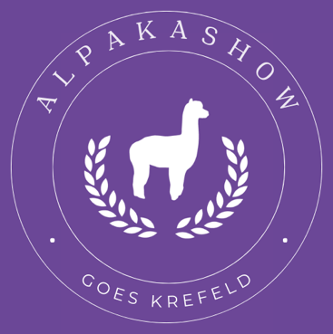
Teilnehmer: |  |  |  |  |  |  | Anmeldung bis: 24.02.2024
Betrieb mit Herdkürzel:
Vor- & Nachname: |  |  |  |  |  |  | Gebühr pro Tier/ Nachzucht: |  | 39 €
Straße, Hausnummer: |  |  |  |  |  |  | Gebühr pro Box: |  | 200 €
PLZ / Ort: |  |  |  |  |  |  | 1/2 Box: |  | 120 €
Telefonnummer: |  |  |  |  |  |  | Die Preisangaben sind inkl. 19% Mehrwertsteuer
Homepage:
E-Mail-Adresse:
 |  |  |  |  |  |  | Im Boxen Preis ist Einstreu (Stroh) enthalten

Tiere: | Die Farbe der Tiere, ist Anhand der internationalen Farbkarte der AA anzugeben! |  |  |  |  |  | Maximal 10 Tiere pro Box (6 pro 1/2 Box)
 | Bitte ins "Feld Farbe" klicken und am rechten Reiter die Farbe des Tieres auswählen |  |  |  |  |  | Anzahl Boxen:
 |  |  |  |  |  |  | Anzahl 1/2 Boxen
 | Zelle anklicken und über Reiter Farbe auswählen
Name | Farbe | Huacaya / Suri | male / female | Geburt | Vater | Mutter | Betrieb | Besitzer |  | Chip

Anmerkungen & Wünsche:
Bitte teilt uns eure gewünschten Boxnachbarn mit, wir versuchen das bestmöglich umzusetzen.

Anmeldeschluss ist der 24.02.2024
Mit Ihrer Anmeldung zur Show, erkennen sie die „Allgemeinen Aussteller Bedingungen“(AAB) und die Schauregeln (SR) verpflichtend an!

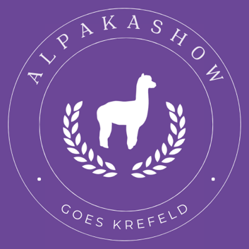
Aussteller Stand UND Teilnahme am Züchterabend

Aussteller Stand Ecke (4m x 4m) |  |  |  | Teilnahme am Züchterabend
Kosten 250.-€ |  |  |  |  | Erwachsene | Kinder bis 12 Jahre
Stand |  |  |  | Preis: | 40.00 € | 25.00 €
Plus Stromanschluss 230 Volt | 30.-€ |  |  | Anzahl:
Tisch | 15.-€

Kabeltrommel für Strom muss bitte mitgebracht werden! |  |  | Anzahl

Aussteller Stand Empore
Kosten pro laufenden Meter 30.-€
Stand Größe in Meter
Plus Stromanschluss 230 Volt | 30.-€
Tisch | 15.-€

Aussteller Stand Marktplatz
Kosten pro Stand (Größe egal) 10.-€
Stand Größe in Meter
Plus Stromanschluss 230 Volt | 30.-€
Tisch | 15.-€

Zelte/Überdachung muss bitte mitgebracht werden!

